가스공사용(MJ)
한국가스공사 제출용 구성비 (2025년 11월) |  |  |  |  |  |  |  | ※ 사회복지시설 정산('23.04.) 물량에서 3월 실사용분 제외 ※ 1. 복지시설에 대한 소급 정산(일반용 단가 적용) 소급 정산: '23.02. 완료 2. 소급대상청구년월: '22.12. ~ '23.01. - 참고사항: 청구월 기준 12월 물량 소급정산하는 대신 3월분 제외하기로 함 (4월 매출에 포함된 물량 일부 제외) ==> 신재홍 차장 (가스공사 전 담당자)와 사회복지시설 한시적할인 정산은 3월까지 하기로 함 ==> 김광연 주임 (가스공사 현 담당자)과도 해당 내용 확인 완료됨

구 분 |  | 판 매 량 | 사회복지 | 자가소모 | 판 매 량 계 | 구성비 | 자가소모
 |  | (MJ) | (MJ) | (MJ) | (MJ) | (%) | (MJ)
주택용 | 취사용 | 19,953,542 | 17,638 |  | 19,971,180 | 0.7380
 | 개별난방용 | 1,086,446,125 | 790,166 |  | 1,087,236,292 | 40.1771 |  |  | ※ 판매량+(개별소비세+사회복지+사회적배려+차상위할인)=매출액표 수량합계(자가소모포함되어있으므로 제외됨)
 | 중앙난방용 | 51,428,722 |  |  | 51,428,722 | 1.9003 |  |  | ※ 업무난방과 냉방용은 구별요(5월~9월 냉방용적용)
 | 자가열전용 | 29,886,296 |  |  | 29,886,296 | 1.1044 |  |  | ※ 매출내역서의 자가소모를 확인한다
 | 소 계 | 1,187,714,685 | 807,804 |  | 1,188,522,490 | 43.9198 | 0 |  | ※ 개별소비세=특소세할인, 2022년 5월부터 판매량(MJ)에 포함 (가스공사 신재홍차장 확인 시, 구성비 공문으로 개소세 관련내용 확인사항 없음)
일 반 용 |  | 293,607,833 | 4,565,019 | 15,275 | 298,188,127 | 11.0191 | 15,275.4500
냉난방공조용 |  | 42,436,563 | 687,496 | 246,620 | 43,370,679 | 1.6027 | 246,619.8000
업무난방용 |  | 22,133,349 | 7,341,142 | 885 | 29,475,376 | 1.0892 | 885.4655
산 업 용 |  | 835,370,560 |  | - | 835,370,560 | 30.8698
수 송 용 |  | 250,148,114 |  | - | 250,148,114 | 9.2438
열 병 합 용 |  | 20,516,970 |  | - | 20,516,970 | 0.7582 | -
연료전지용 |  | 17,118,310 |  | - | 17,118,310 | 0.6326
열전용설비용 |  | 18,025,286 |  | - | 18,025,286 | 0.6661 | -
주한미군 |  | 5,376,101 |  | - | 5,376,101 | 0.1987
합 계 |  | 2,692,447,771 | 13,401,462 | 262,780 | 2,706,112,013 | 100.0000 | 262,780.7155

 |  | 2,705,849,233 |  | TRUE | 2,705,849,233
 |  | 2,705,849,233 |  |  | 2,705,849,233
 |  | 0 |  |  | 0

냉난방용 계절단가 처리시 적용
====================================================================================
[ 5월 / 10월 가스공사 멘트 ]
1. 귀 공사의 무궁한 발전을 기원하오며 “9월 도시가스 판매실적”을 다음 과 같이 통보하오니 업무에 참고하시기 바랍니다.
2. 2024년 10월(사용기간: 9월) 냉난방공조용 판매량 [63,234,568.4318MJ]를 적용함.
=====================================================================================
[ 6월 / 11월 가스공사 멘트 ]
1. 귀 공사의 무궁한 발전을 기원하오며 “10월 도시가스 판매실적”을 다음 과 같이 통보하오니 업무에 참고하시기 바랍니다.
2. 2024년 10월(사용기간: 9월) 냉난방공조용 판매량 [63,234,568.4318MJ]를 차감함.
=====================================================================================

구분 |  | 판매열량(MJ)
냉방물량(9월) |  |  |  | ※ 관리납기와 일반납기의판매량전산실의뢰 (일반납기 청구작업이후)
(월초) | 관리납기(변동) |  |  | - 9월판매실적 작성을 위한 냉방용 상품에대한 변동검침사용량 자료 요청
(청구일) | 일반납기(일수)
계 |  |  |  | ※ 계절이 바뀌는 4월(기타)↔5월(하절기) 냉방집계 조정
 |  |  |  | - 시기: 2022년 4월 매출분부터
 |  |  |  | - 사유: 기존 9월, 10월만 물량조정했으나 가스공사 이의제기로 4월, 5월도 시행하게 됨
 |  |  |  | - 방법: 5월 일반납기 청구작업 후 냉난방물량(업무, 주택) 일반납기(4/30까지 일할계산), 관리납기(변동검침 4/30까지) ==> 냉난방공조용에 4월 기타월 사용분 추가(+) , 5월 차감 (-)

 |  |  |  | ※ 9월 판매량에 냉방용을 추가청구하여 10월 판매량에서 차감함
 |  |  |  | ※ 매출건
 |  |  |  | - 9월매출은일반납기의 경우 (8/1~8 부터9/1~8사용량)이므로 9월사용분(10월 청구분) 포함
 |  |  |  | - 관리납기는 (8/16~9/16)까지이나 관리납기는 10월에 변동검침을 했으므로, 9/16~10초까지 변동검침 물량 포함

 |  |  |  | ※ 사 유 : 냉난방의 경우 10월 하절기ㅡ> 기타 단가로 변동됨에 따라 도매요금인상이 많이 이루어지므로 보전차원에서 9월 정산
 |  |  |  | [5월의 경우 (기타 ㅡ> 하절기 단가 변동)는 회사 손해가 없으므로 물량정산 안함.]

 |  |  |  | ※ 9월 냉방용집계확인 할 것
 |  |  |  | - 냉방용 (+), 10월매출(-) 변동검침확인할 것
 |  |  |  | - 10/14청구작업후 자료요청할것

 |  |  |  | 작업순서
 |  |  |  | 1. 월매출 작업 기존대로 작성하여 메일 전송
 |  |  |  | 2. 10월 청구작업 후 전산에 자료 요청하여 가스공사용 시트에 입력
 |  |  |  | 3. 가스공사 공문 발송 및 재무팀 자료 재전달

자가소모
1. 자가소모 청구작업 후 피봇 집계하여 작성
2. 퍼지량(업무난방) : 총무결재본
22라인 /당월사용 /당월열량
 | 11월
 |  | 상품 | 사용량(㎥) | 사용열랑(MJ) | 자가소모량 확인대장
 | 자가소모 | 업무난방용 |  |  | 경산지사(업무난방-->냉난방용으로 상품변경)
 | 자가소모 | 일반용 | 359.0000 | 15,275.4500 | 본사 일반용
 | 자가소모 | 냉난방용 | 5,796.0000 | 246,619.8000 | 본사 냉난방용+서부지사+수성안전팀
 | 자가소모 | 열전용설비용 |  |  | 1~3번 보일러 합계
 | 자가소모 | 열병합용1 |  |  | 세너지 (1번 ~ 3번발전기) 계-보일러합계
 | 자가소모 | 퍼지량(CNG) | 0.0000 | 0.0000 | 앞으로 없음. 다 없앰. 관리비가 더 많이 들어서?
 | 자가소모 | 퍼지량(업무난방) | 20.8100 | 885.4655 | 퍼지량 계 | 총무결재본
 | 자가소모 합계 |  | 6,175.8100 | 262,780.7155 | 총계와 같아야됨

.
(샘플참고)
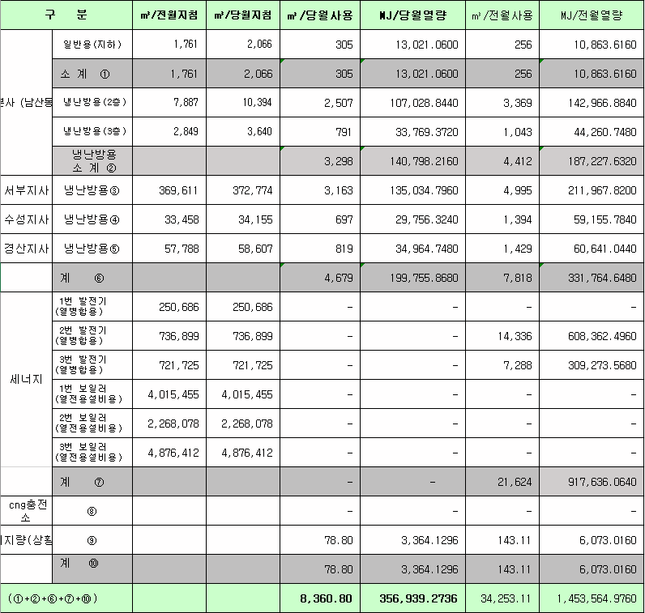
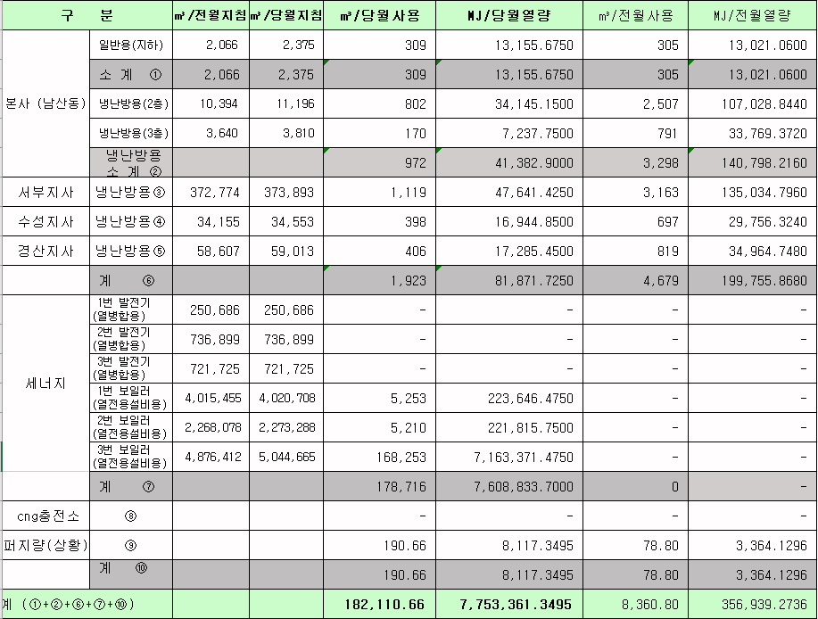
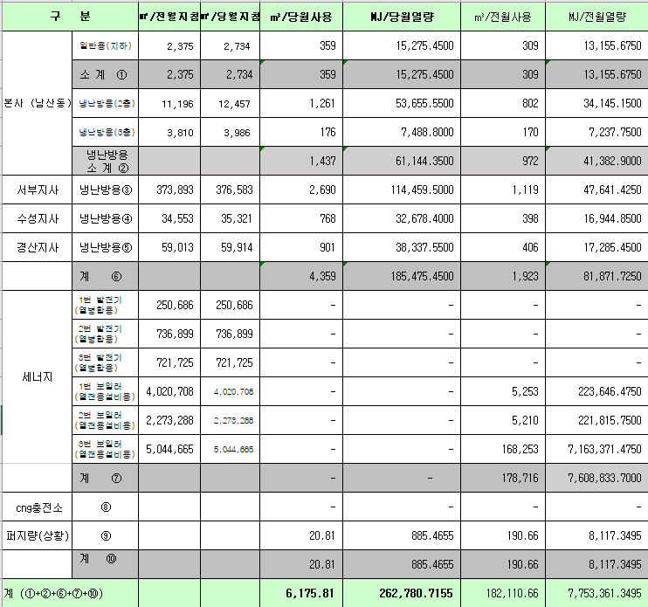
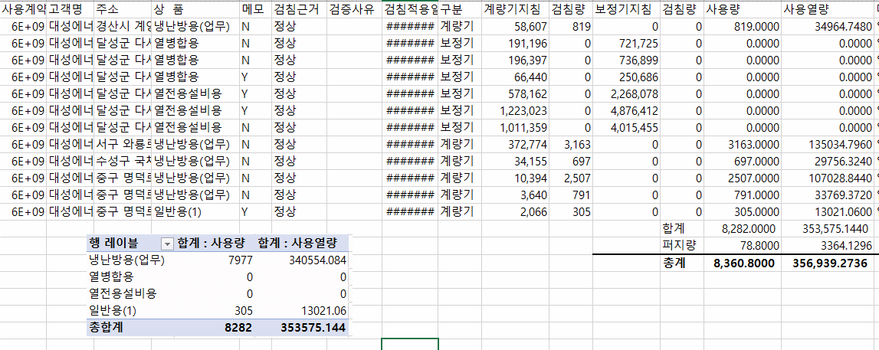
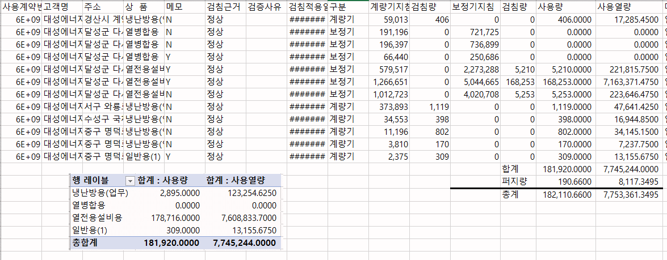
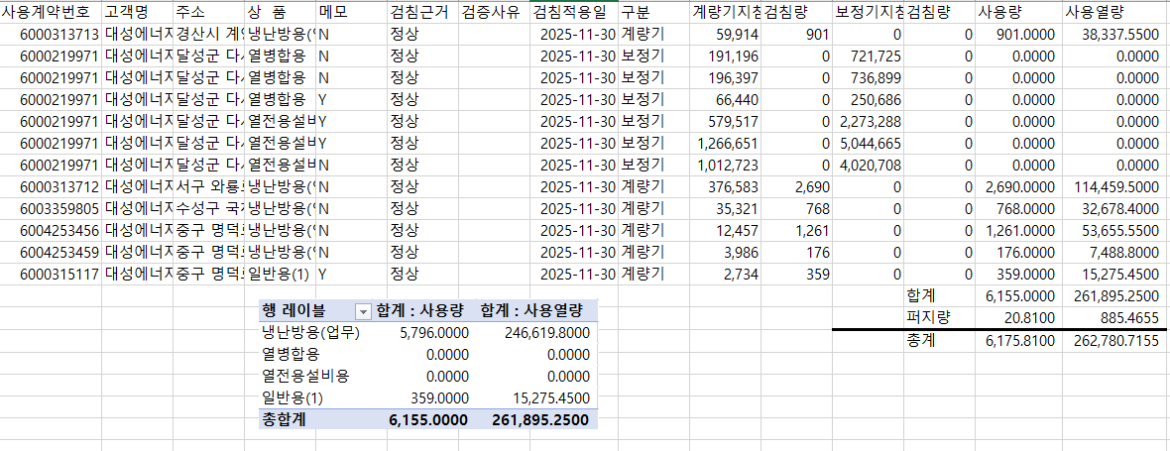

 |  |  |  |  | 왼쪽 자동 계산 됨

판매량-월별추이
1. 2025년 판매량 현황
 |  |  |  |  |  |  |  |  |  |  |  | (단위:천MJ)
용 도 [판매전수] | 판 매 실 적 |  |  |  |  |  | 판 매 실 적
 | 사업계획 | 11월 |  | 전년동월 |  | 구성비 | 사업계획 | 누 계 |  | 전년동월 |  | 구성비
 |  | 차이 | 사용량 | 차이 | 대비(%) |  |  | 차이 | 사용량 | 차이 | 대비(%)
주 택 용 | 1,366,896 | -178,373 | 1,188,523 | 42,159 | 103.7% | 43.7 % | 24,027,949 | 31,473 | 24,059,422 | 1,070,351 | 104.7% | 58.5 %
[1,137,874] |  | -13.0% | 87.0% | 3.7% |  |  |  | 0.1% | 100.1% | 4.7%
일 반 용 | 293,129 | 5,044 | 298,173 | 17,541 | 106.3% | 11.0 % | 3,263,068 | -47,473 | 3,215,595 | -3,773 | 99.9% | 7.8 %
[21,653] |  | 1.7% | 101.7% | 6.3% |  |  |  | -1.5% | 98.5% | -0.1%
업무냉난방용 | 116,146 | -43,548 | 72,598 | 4,234 | 106.2% | 2.7 % | 1,924,938 | 93,932 | 2,018,870 | 63,043 | 103.2% | 4.9 %
[8,113] |  | -37.5% | 62.5% | 6.2% |  |  |  | 4.9% | 104.9% | 3.2%
산 업 용 | 789,274 | 46,097 | 835,371 | 4,239 | 100.5% | 30.7 % | 8,808,560 | -430,889 | 8,377,671 | -474,034 | 94.6% | 20.4 %
[1,112] |  | 5.8% | 105.8% | 0.5% |  |  |  | -4.9% | 95.1% | -5.4%
수 송 용 | 262,102 | 163 | 262,265 | -2,456 | 99.1% | 9.6 % | 2,914,659 | 51,428 | 2,966,087 | -35,041 | 98.8% | 7.2 %
[100] |  | 0.1% | 100.1% | -0.9% |  |  |  | 1.8% | 101.8% | -1.2%
기 타 | 48,612 | 12,424 | 61,036 | 19,829 | 148.1% | 2.3 % | 514,520 | -39,181 | 475,339 | -145,513 | 76.6% | 1.2 %
[344] |  | 25.6% | 125.6% | 48.1% |  |  |  | -7.6% | 92.4% | -23.4%
총 합 계 | 2,876,159 | -158,193 | 2,717,966 | 85,546 | 103.2% |  | 41,453,694 | -340,710 | 41,112,984 | 475,033 | 101.2%
[1,169,196] |  | -5.5% | 94.5% | 3.2% |  |  |  | -0.8% | 99.2% | 1.17%

※ 기타 : 열병합용, 연료전지, 열전용설비(주택용외), 주한미군
※ 구성비는 판매량 정산서 기준으로 작성되었으며 한국가스공사 정산시 수송용(BIO)은 제외되고 자가소모분이 추가 됨 |  |  |  |  |  |  |  |  |  |  |  |  | 99.2%
 |  |  |  |  |  |  |  |  |  |  |  |  | 94.5%

계획대비 판매량 현황
구성비 현황

(단위 : 천MJ)
 | 누계 | 당월
계획 | 41,453,694 | 2,876,159
실적 | 41,112,984 | 2,717,966
 | 구성비
주 택 용 | 43.7 %
일 반 용 | 11.0 %
업무냉방용 | 2.7 %
산 업 용 | 30.7 %
수 송 용 | 9.6 %
기 타 | 2.3 %
당 월

 | 구성비
주 택 용 | 58.5 %
일 반 용 | 7.8 %
업무냉방용 | 4.9 %
산 업 용 | 20.4 %
수 송 용 | 7.2 %
기 타 | 1.2 %
누 계

데이터
판매량
11월 |  | 누 계 |  |  | 계획 | 실적
계획 | 실적 | 계획 | 실적 | 당월 | 2,876,159 | 2,717,966
2,876,159 | 2,717,966 | 41,453,694 | 41,112,984 | 누계 | 41,453,694 | 41,112,984

구성비
11월 | 구성비 | 누 계 | 구성비
주 택 용 | 43.7 % | 주 택 용 | 58.5 %
일 반 용 | 11.0 % | 일 반 용 | 7.8 %
업무냉방용 | 2.7 % | 업무냉방용 | 4.9 %
산 업 용 | 30.7 % | 산 업 용 | 20.4 %
수 송 용 | 9.6 % | 수 송 용 | 7.2 %
기 타 | 2.3 % | 기 타 | 1.2 %
판매금액
11월 |  | 누 계 |  |  | 계획 | 실적
계획 | 실적 | 계획 | 실적 | 당월 | 65,893 | 57,670
65,892,513 | 57,669,581 | 924,604,475 | 893,791,270 | 누계 | 924,604 | 893,791

판매금액 구성비
11월 | 구성비 | 누 계 | 구성비
주 택 용 | 48.9 % | 주 택 용 | 60.1 %
일 반 용 | 11.7 % | 일 반 용 | 8.1 %
업무냉방용 | 2.6 % | 업무냉방용 | 4.6 %
산 업 용 | 25.7 % | 산 업 용 | 18.7 %
수 송 용 | 9.2 % | 수 송 용 | 7.4 %
기 타 | 1.9 % | 기 타 | 1.1 %

상품별 건수 (전산요청, 파일입력 후 => 판매량월별추이 상품별 전수 입력할 것)
상품 | 공급전수 |  | 용도 | 검수
취사용 | 60,331 |  | 주 택 용 | 1,137,874
취사난방용 | 424,315 |  | 일 반 용 | 21,653
중앙난방용 | 103 |  | 업무냉난방용 | 8,113
주한미군 | 266 |  | 산 업 용 | 1,112
자가열전용 | 26 |  | 수 송 용 | 100
일반용(2) | 1,069 |  | 기 타 | 344
일반용(1) | 20,584 |  | 합 계 | 1,169,196
열전용설비용 | 5
열병합용 | 18
연료전지 | 55
업무난방용 | 7,032
산업용 | 1,112
냉난방용(주택) | 30
냉난방용(업무) | 1,051
개별난방용 | 653,099
수송용(CNG) | 100 | 빌링관리-청구관리-청구작업관리-청구작업지원-청구서 출력현황(배송방법별)=>합계(우편+등기)
수송용(BIO)
합 계 | 1,169,196

품의서내용 |  |  |  | [계획대비] |  |  | [입력할것]
구 분 |  | 계획 | 실적 | 실적대비 | 전년동월 |  | 전월
판매량 | 11월 | 2,876,159 | 2,717,966 | 94.5% | 2,632,420 | 103.2% | 1,843,269 | 147.5%
[천MJ] | 누계 | 41,453,694 | 41,112,984 | 99.2% | 40,637,951 | 101.2% | 38,395,018
금 액 | 11월 | 65,893 | 57,670 | 87.5% | 59,782 | 96.5% | 38,974 | 148.0%
[백만원] | 누계 | 924,604 | 893,791 | 96.7% | 862,492 | 103.6% | 836,122

청구할인정산관리
청구년월 | 상품 | 판매량 | 판매열량 | 정상청구액 | 할인액 | 감면청구액
Nov-25 | 개별난방용 | 5,012.1298 | 213,308.4294 | 5,041,652 | 1,137,577 | 3,904,075 | 25년 11월
Nov-25 | 냉난방용(업무) | 16,147.7760 | 687,496.1876 | 14,185,511 | 1,864,337 | 12,321,174 | (사회복지 할인만 조회)
Nov-25 | 업무난방용 | 172,449.4795 | 7,341,142.4876 | 166,764,076 | 34,004,079 | 132,759,997
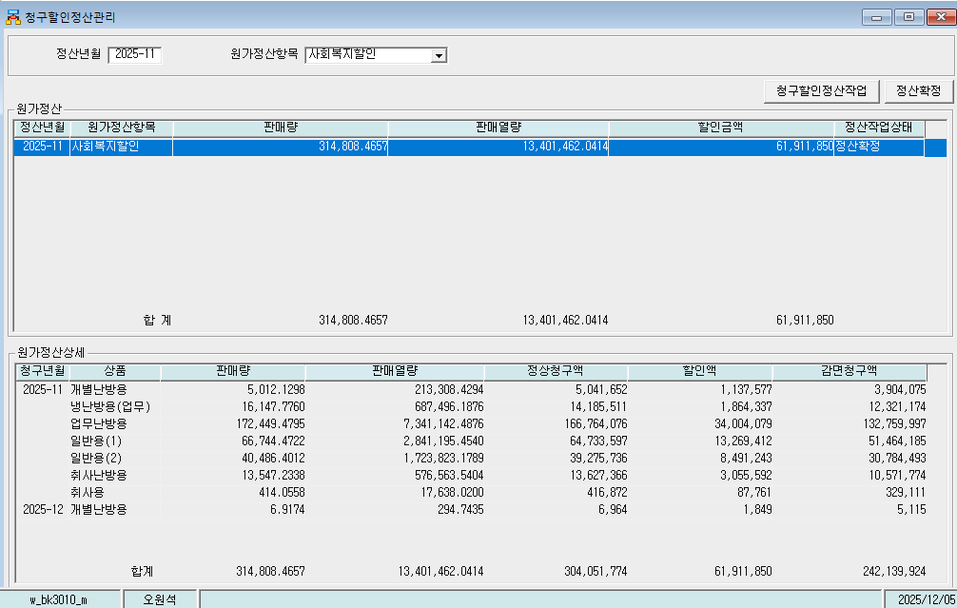
Nov-25 | 일반용(1) | 66,744.4722 | 2,841,195.4540 | 64,733,597 | 13,269,412 | 51,464,185
Nov-25 | 일반용(2) | 40,486.4012 | 1,723,823.1789 | 39,275,736 | 8,491,243 | 30,784,493
Nov-25 | 취사난방용 | 13,547.2338 | 576,563.5404 | 13,627,366 | 3,055,592 | 10,571,774
Nov-25 | 취사용 | 414.0558 | 17,638.0200 | 416,872 | 87,761 | 329,111
Dec-25 | 개별난방용 | 6.9174 | 294.7435 | 6,964 | 1,849 | 5,115
 | 합계 | 314,808.4657 | 13,401,462.0414 | 304,051,774 | 61,911,850 | 242,139,924

파일로다운받아 적용

냉난방단가기준
